相位图
0 | 0
0.5 | 0.68725239636
1 | 0.75
1.5 | 0.75434693546
2 | 0.73114441334
2.5 | 0.69138220433
3 | 0.64038917032
3.5 | 0.58119794322
4 | 0.51571656651
4.5 | 0.44523174859
5 | 0.37065659669
5.5 | 0.29266497204
6 | 0.21176985941
6.5 | 0.12837175804
7 | 0.042789962521
7.5 | -0.044716439097
8 | -0.13393401693
8.5 | -0.22468464437
9 | -0.31681795507
9.5 | -0.41020573601
1.2261447334 |  | 0
1.2261447334 |  | 0.1
1.2261447334 |  | 0.2
1.2261447334 |  | 0.3
1.2261447334 |  | 0.4
1.2261447334 |  | 0.5
1.2261447334 |  | 0.6
1.2261447334 |  | 0.7
1.2261447334 |  | 0.8
1.2261447334 |  | 0.9
1.2261447334 |  | 1
0.61307236668 |  |  | 0.51788529948
0.80540144008 |  |  | 0.60116642627
0.94002302515 |  |  | 0.65411676698
1.0325163184 |  |  | 0.68855027833
1.0954828401 |  |  | 0.71121831183
1.1381300649 |  |  | 0.72624848523
1.1669282329 |  |  | 0.73625816067
1.1863396411 |  |  | 0.742942473
1.1994106753 |  |  | 0.74741342593
1.2082089081 |  |  | 0.75040632855
1.2141327543 |  |  | 0.75240982756
1.21812625 |  |  | 0.75374961498
1.2208262777 |  |  | 0.7546430737
1.2226628059 |  |  | 0.75523526931
1.2239268929 |  |  | 0.75562278137
1.2248167725 |  |  | 0.75586952002
1.2254691366 |  |  | 0.75601721497
2.4522894667 |  |  |  | 1.1116151229
2.0363966536 |  |  |  | 1.0015761676
...
假设
α | 0.3
β | 0.99
δ | 0.25
A | 1
 |  | K | C
 |  | 0 | 0
K* | 1.2261447334 | 0.5 | 0.68725239636
 |  | 1 | 0.75
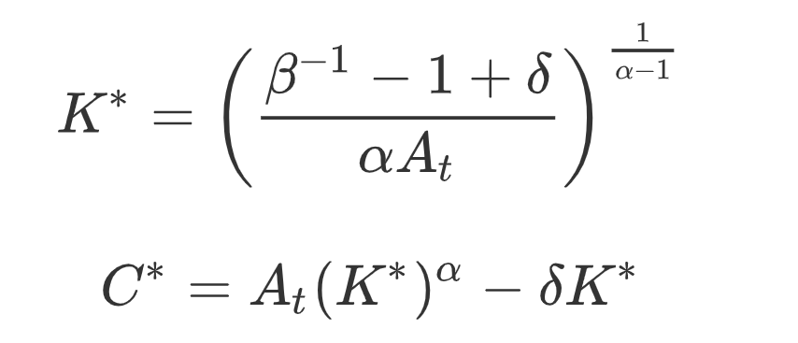
 |  | 1.5 | 0.75434693546
 |  | 2 | 0.73114441334
 |  | 2.5 | 0.69138220433
 |  | 3 | 0.64038917032
 |  | 3.5 | 0.58119794322
 |  | 4 | 0.51571656651
 |  | 4.5 | 0.44523174859
 |  | 5 | 0.37065659669
 |  | 5.5 | 0.29266497204
 |  | 6 | 0.21176985941
 |  | 6.5 | 0.12837175804
 |  | 7 | 0.042789962521
 |  | 7.5 | -0.044716439097
 |  | 8 | -0.13393401693
 |  | 8.5 | -0.22468464437
 |  | 9 | -0.31681795507
 |  | 9.5 | -0.41020573601
 |  | 1.2261447334 |  | 0
 |  | 1.2261447334 |  | 0.1
 |  | 1.2261447334 |  | 0.2
 |  | 1.2261447334 |  | 0.3
 |  | 1.2261447334 |  | 0.4
 |  | 1.2261447334 |  | 0.5
 |  | 1.2261447334 |  | 0.6
 |  | 1.2261447334 |  | 0.7
 |  | 1.2261447334 |  | 0.8
 |  | 1.2261447334 |  | 0.9
 |  | 1.2261447334 |  | 1
 |  | 0.61307236668 |  |  | 0.51788529948
 |  | 0.80540144008 |  |  | 0.60116642627
 |  | 0.94002302515 |  |  | 0.65411676698
 |  | 1.0325163184 |  |  | 0.68855027833
 |  | 1.0954828401 |  |  | 0.71121831183
 |  | 1.1381300649 |  |  | 0.72624848523
 |  | 1.1669282329 |  |  | 0.73625816067
 |  | 1.1863396411 |  |  | 0.742942473
 |  | 1.1994106753 |  |  | 0.74741342593
 |  | 1.2082089081 |  |  | 0.75040632855
 |  | 1.2141327543 |  |  | 0.75240982756
 |  | 1.21812625 |  |  | 0.75374961498
 |  | 1.2208262777 |  |  | 0.7546430737
 |  | 1.2226628059 |  |  | 0.75523526931
 |  | 1.2239268929 |  |  | 0.75562278137
 |  | 1.2248167725 |  |  | 0.75586952002
 |  | 1.2254691366 |  |  | 0.75601721497
 |  | 2.4522894667 |  |  |  | 1.1116151229
 |  | 2.0363966536 |  |  |  | 1.0015761676
 |  | 1.763544791 |  |  |  | 0.92448626757
 |  | 1.583711607 |  |  |  | 0.87101178725
 |  | 1.4646686776 |  |  |  | 0.83422881645
 |  | 1.3855726816 |  |  |  | 0.8090959968
 |  | 1.3328632921 |  |  |  | 0.79201018046
 |  | 1.2976603398 |  |  |  | 0.78043753382
 |  | 1.2741129657 |  |  |  | 0.7726191596
 |  | 1.258346618 |  |  |  | 0.76734597633
 |  | 1.2477854786 |  |  |  | 0.76379269104
 |  | 1.2407123829 |  |  |  | 0.76139871412
 |  | 1.2359805948 |  |  |  | 0.75978445258
 |  | 1.232823773 |  |  |  | 0.75869329788
 |  | 1.2307300672 |  |  |  | 0.757951803
 |  | 1.2293584519 |  |  |  | 0.7574425096
 |  | 1.2284830673 |  |  |  | 0.75708546316
 |  | 1.2279562471 |  |  |  | 0.75682563774

模拟数值
K
C
α | 0.3
β | 0.99
δ | 0.25
A | 1

K* | 1.2261447334 | 1.2261447334
C* | 0.75653542891 | 0.75653542891

 |  |  | K | C |  | K | C
 |  | 0 | 0.61307236668 | 0.51788529948 | 0 | 2.4522894667 | 1.1116151229
 |  | 1 | 0.80540144008 | 0.60116642627 | 1 | 2.0363966536 | 1.0015761676
 |  | 2 | 0.94002302515 | 0.65411676698 | 2 | 1.763544791 | 0.92448626757
 |  | 3 | 1.0325163184 | 0.68855027833 | 3 | 1.583711607 | 0.87101178725
 |  | 4 | 1.0954828401 | 0.71121831183 | 4 | 1.4646686776 | 0.83422881645
 |  | 5 | 1.1381300649 | 0.72624848523 | 5 | 1.3855726816 | 0.8090959968
K
C
 |  | 6 | 1.1669282329 | 0.73625816067 | 6 | 1.3328632921 | 0.79201018046
 |  | 7 | 1.1863396411 | 0.742942473 | 7 | 1.2976603398 | 0.78043753382
 |  | 8 | 1.1994106753 | 0.74741342593 | 8 | 1.2741129657 | 0.7726191596
 |  | 9 | 1.2082089081 | 0.75040632855 | 9 | 1.258346618 | 0.76734597633
 |  | 10 | 1.2141327543 | 0.75240982756 | 10 | 1.2477854786 | 0.76379269104
 |  | 11 | 1.21812625 | 0.75374961498 | 11 | 1.2407123829 | 0.76139871412
 |  | 12 | 1.2208262777 | 0.7546430737 | 12 | 1.2359805948 | 0.75978445258
 |  | 13 | 1.2226628059 | 0.75523526931 | 13 | 1.232823773 | 0.75869329788
 |  | 14 | 1.2239268929 | 0.75562278137 | 14 | 1.2307300672 | 0.757951803
 |  | 15 | 1.2248167725 | 0.75586952002 | 15 | 1.2293584519 | 0.7574425096
 |  | 16 | 1.2254691366 | 0.75601721497 | 16 | 1.2284830673 | 0.75708546316
 |  | 17 | 1.2259804924 | 0.75609233509 | 17 | 1.2279562471 | 0.75682563774
 |  | 18 | 1.2264219253 | 0.7561105925 | 18 | 1.227684093 | 0.75662434598
 |  | 19 | 1.2268495559 | 0.75607978787 | 19 | 1.2276105492 | 0.75645330871
 |  | 20 | 1.2273122795 | 0.7560014866 | 20 | 1.2277073162 | 0.75629047136

方法二（规划求解）
α | 0.3
β | 0.99
δ | 0.25
A | 1

K* | 1.2261447334 | 1.2261447334
C* | 0.75653542891 | 0.75653542891

K
K
 |  |  | K | C | K | C
 |  | 0 | 0.61307236668 | 0.51788867658
 |  | 1 | 0.80539806298 | 0.60117034644 | -5.6954441163E-14 | 4.9960036108E-15
 |  | 2 | 0.94001550339 | 0.65412142964 | 1.1008343448E-07 | -2.1258540228E-07
 |  | 3 | 1.0325037587 | 0.68855624412 | 1.0067734979E-07 | -7.8634281309E-08
 |  | 4 | 1.0954638133 | 0.71122615007 | 4.328434966E-08 | -2.670612842E-08
 |  | 5 | 1.1381026194 | 0.72625888899 | 1.7755574788E-08 | -9.4908206849E-09
 |  | 6 | 1.1668897316 | 0.7362720301 | 7.4010548801E-09 | -3.5642920837E-09
 |  | 7 | 1.1862865314 | 0.74296100015 | 3.1518869736E-09 | -1.4041000584E-09
 |  | 8 | 1.1993381803 | 0.74743819958 | 1.3657086573E-09 | -5.7429538902E-10
 |  | 9 | 1.2081106141 | 0.75043947134 | 5.9907945271E-10 | -2.4151081135E-10
 |  | 10 | 1.2140000591 | 0.75245417824 | 2.6492852356E-10 | -1.0353418123E-10
 |  | 11 | 1.2179476239 | 0.75380897176 | 1.1772294251E-10 | -4.4899306495E-11
 |  | 12 | 1.2205862743 | 0.75472251962 | 5.2398307915E-11 | -1.9540147278E-11
 |  | 13 | 1.2223407378 | 0.75534160753 | 2.327094073E-11 | -8.44313508E-12
 |  | 14 | 1.2234950587 | 0.75576511774 | 1.0247136473E-11 | -3.549494032E-12
 |  | 15 | 1.2242380836 | 0.75606004266 | 4.4151349243E-12 | -1.378674952E-12
 |  | 16 | 1.2246939407 | 0.75627223768 | 1.7990053891E-12 | -4.0367709175E-13
 |  | 17 | 1.224942321 | 0.75643369364 | 6.1239902038E-13 | 5.86197757E-14
 |  | 18 | 1.2250318033 | 0.75656751333 | 4.8849813084E-14 | 3.2585045773E-13
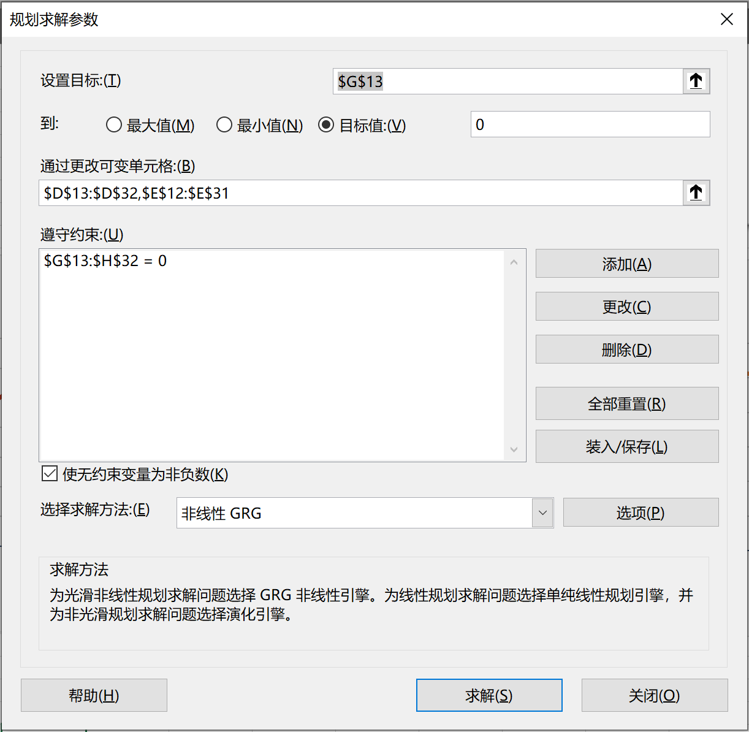
 |  | 19 | 1.2249883852 | 0.75669138851 | -2.7133850722E-13 | 5.6632476486E-13
 |  | 20 | 1.224820646 | 0.75682012131 | -5.4578563891E-13 | 0

